依頼文
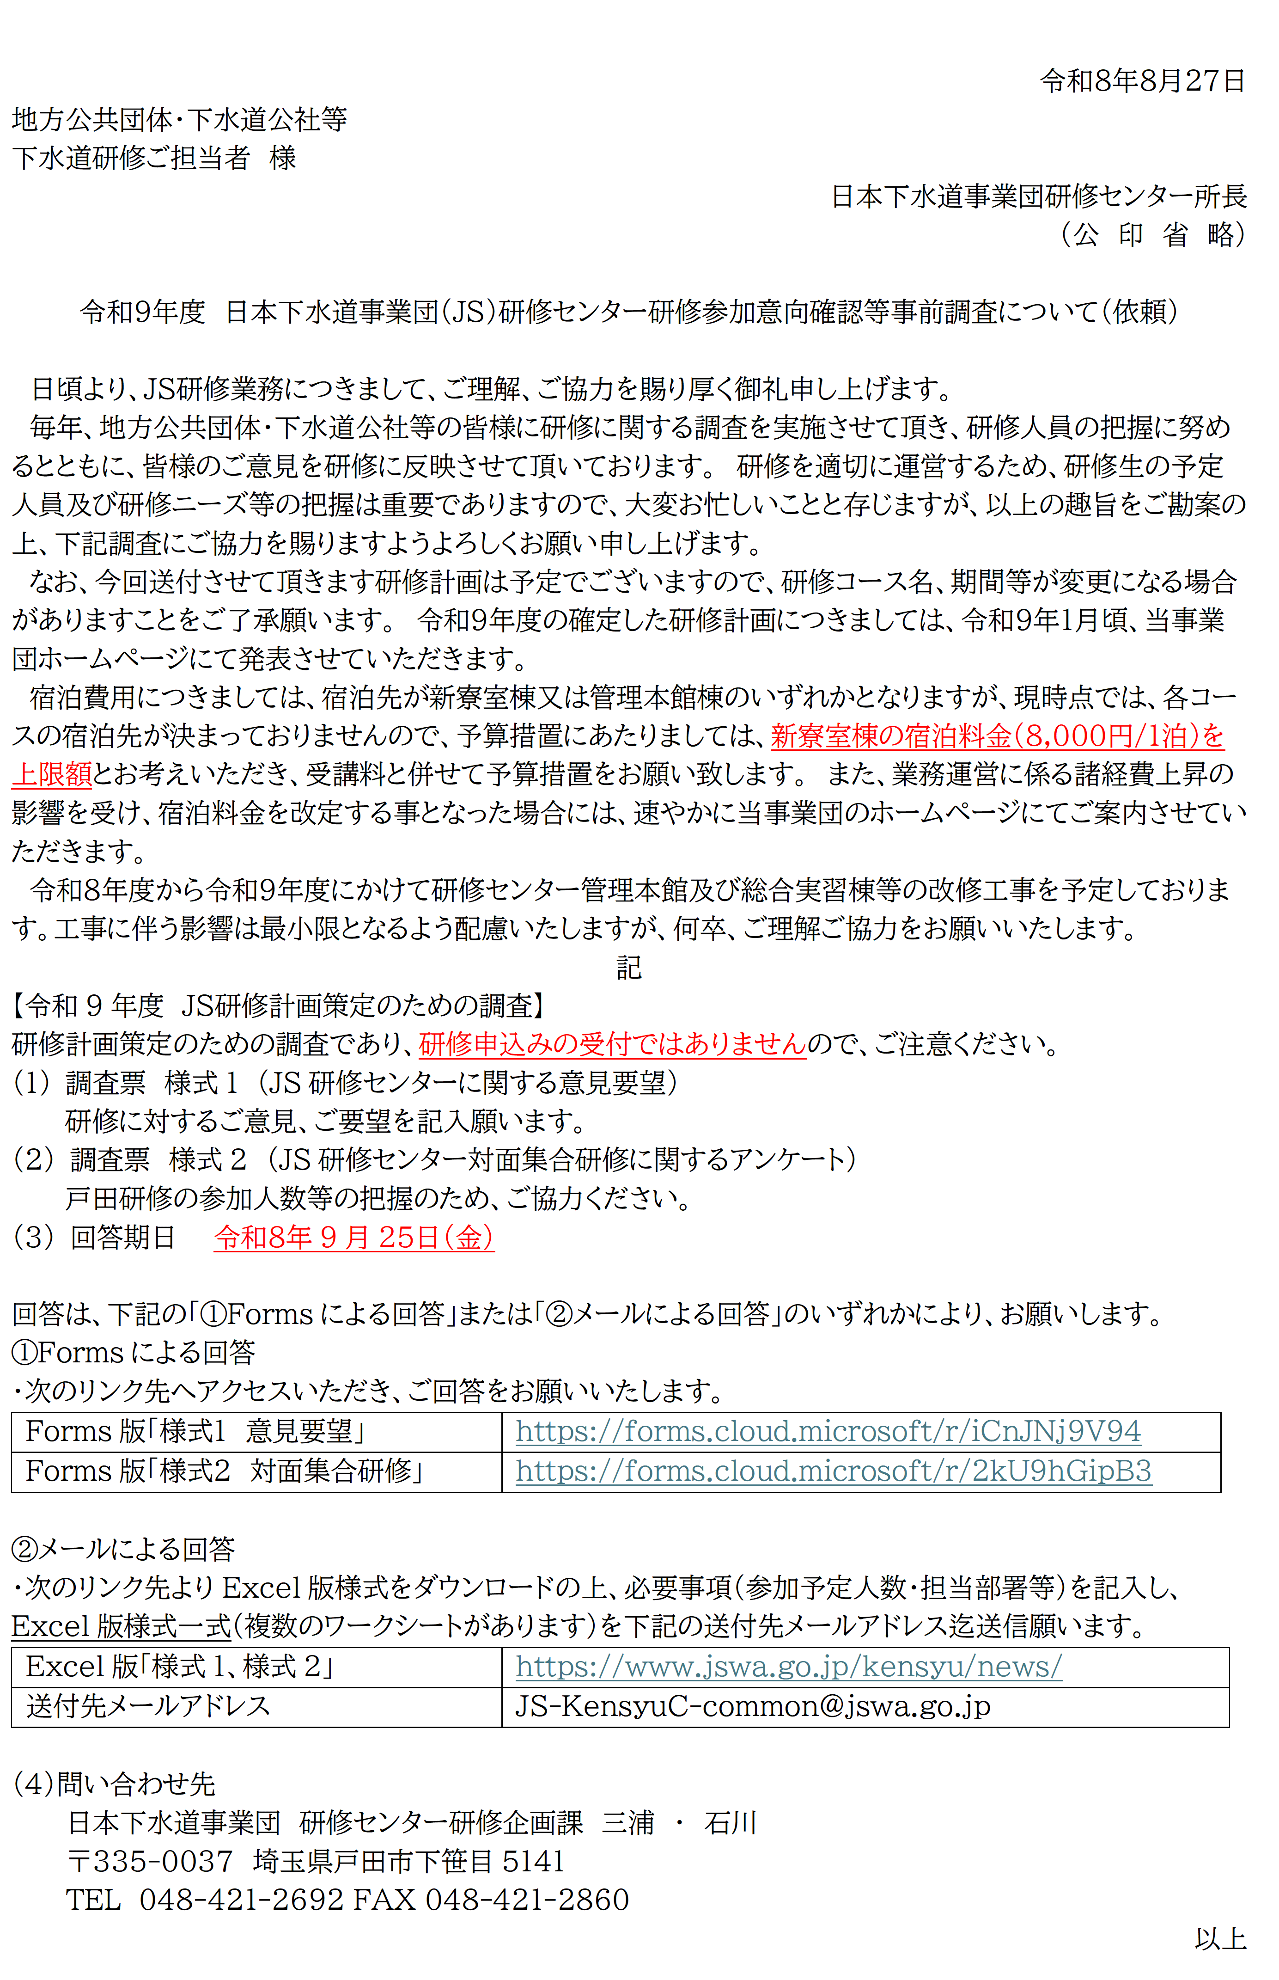

各様式のリンク先は以下のとおりです。

・「様式１ 意見要望」
・「様式２ 対面集合研修」

宿泊料金改定のお知らせ
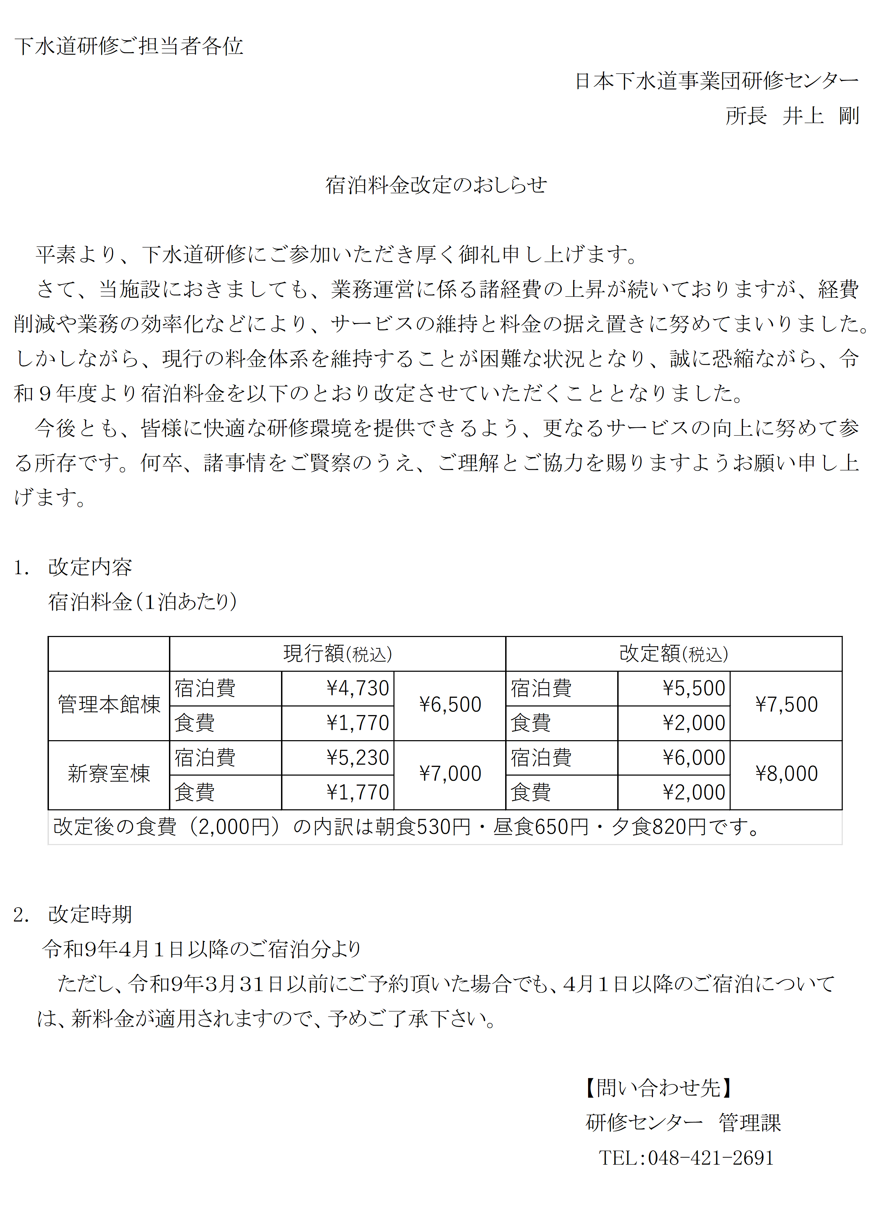

戸田対面研修
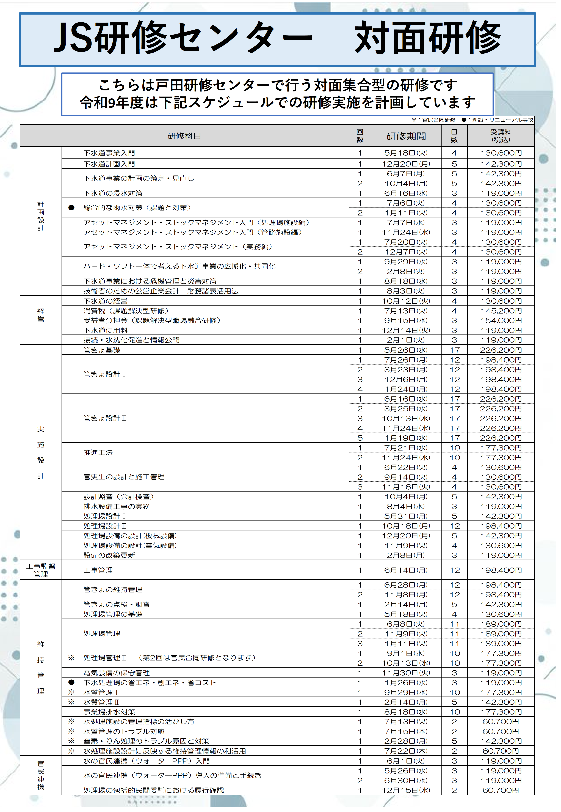

オンライン研修
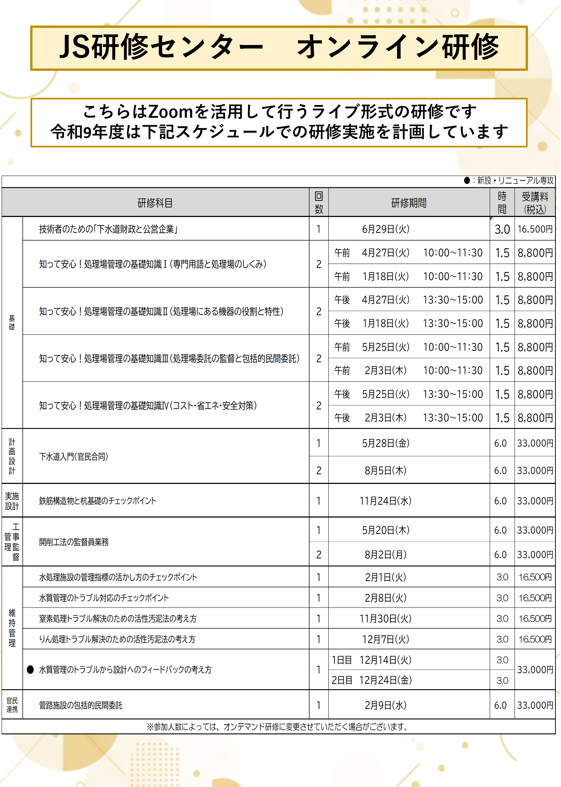

オンデマンド研修
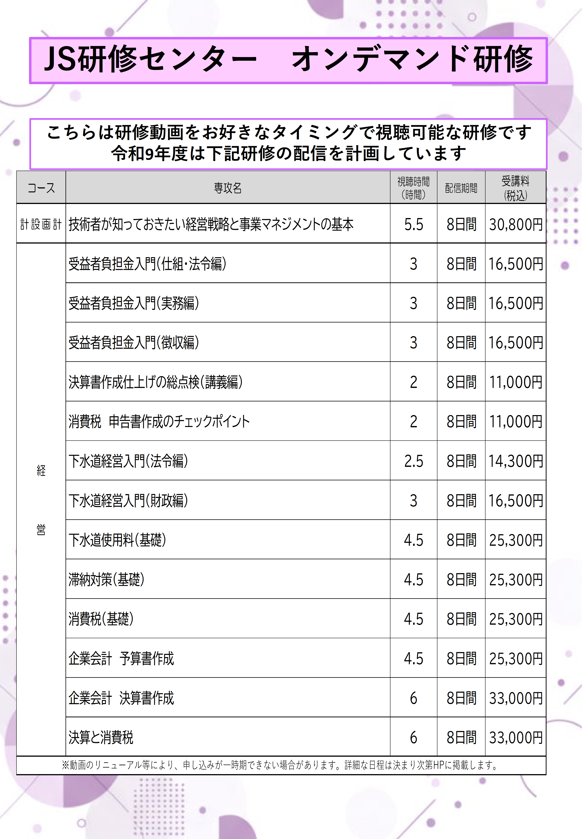

地方研修(経営)
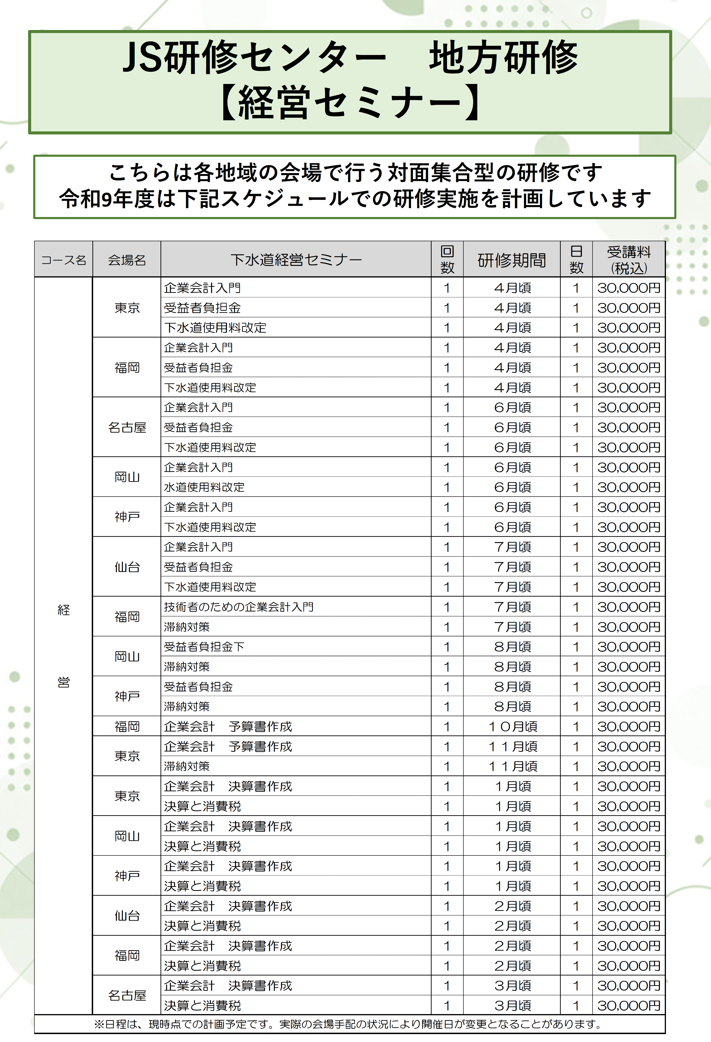

地方研修(維持管理)
